상품제안서
L홀더(실크인쇄) | 상품코드: F18208

 |  |  |  |  |  |  | 02-412-0044 | www.easy1.co.kr
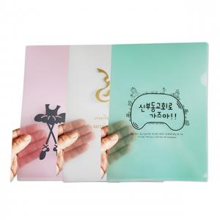

【상세/제작정보】 | ※기본 인쇄크기 170×140mm

【인쇄/포장옵션】 | 실크 / 비규격미포장

【공급단가】 | 수량 | 1,000~ | 3,000~ | 5,000~ | 10,000~ | 20,000~
*VAT별도 | 기본형 | 260원 | 250원 | 240원 | 230원 | 220원
 | 명함꽂이형 | 340원 | 330원 | 320원 | 310원 | 290원

【상품 URL】 | https://dev.easy1.co.kr:443/src/goods_detail.php?gdno=18208

